ALESSANDRO
SQUADRA ATTUALE SENZA RICONFERME - Drink Team - Alessandro | PORTIERI |  | DIFENSORI |  | CENTROCAMPISTI |  | ATTACCANTI
 | meret | 26 | dumfries | 24 | di maria | 46 | kvaratskhelia | 34 | ** NON INSERIRE RICONFERME
 | consigli | 15 | fazio | 5 | saelemaekers | 5 | abraham | 80
 | pegolo | 1 | lazzari | 13 | luis alberto | 20 | origi | 18
 |  |  | igor | 6 | brozovic | 18 | pedro | 14
 |  |  | frabotta | 4 | marcos antonio | 5 | destro | 10
 |  |  | bonifazi | 2 | matic | 6 | augustin alvarez | 7
 |  |  |  |  | lopez maxi | 9

TOTALE | 42 |  | 54 |  | 109 |  | 163
MILIONI SPESI=VALORE FANTALLENATORE | 368

RICONFERME (2-2-1) | DIFENSORI |  | CENTROCAMPISTI |  | ATTACCANTI |  |  | FANTAMILIONI ANNO PRECEDENTE
 | tomori | 15 | chiesa | 28 | osimhen | 28 |  | 65

 | 15 |  | 28 |  | 28 |  |  | FANTAMILIONI TOTALI DOPO RICONFERME
TOTALE | 71 |  |  |  |  |  |  | 394
MILIONI SPESI=VALORE FANTALLENATORE
 |  |  |  |  |  |  |  | FANTAMILIONI CORRENTI
 |  |  |  |  |  |  |  | 26
2022

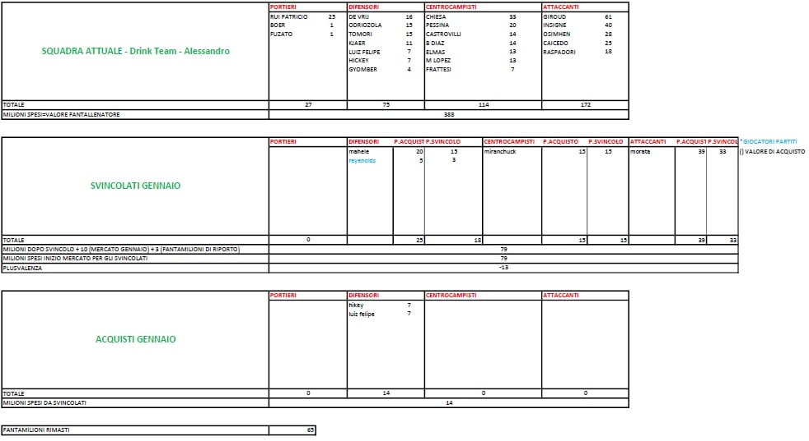
2021

ALESSIO
SQUADRA ATTUALE SENZA RICONFERME - TeamChiappetto - Alessio | PORTIERI |  | DIFENSORI |  | CENTROCAMPISTI |  | ATTACCANTI
 | szczesny | 36 | carlos augusto | 5 | bajrami | 17 | lukaku | 112 | ** NON INSERIRE RICONFERME
 | onana | 5 | toljan | 4 | sottil | 7 | leao | 55
 | perin | 3 | kyriakopoulos | 5 | asllani | 4 | beto | 17
 |  |  | bijol | 2 | anguissa | 9 | correa | 14
 |  |  | marusic | 8 | pereyra | 19 | lozano | 14
 |  |  | scalvini | 8 | lobokta | 4 | succes | 7
 |  |  | di marco | 8 | lovric | 2
 |  |  |  |  | messias | 7

TOTALE | 44 |  | 40 |  | 69 |  | 219
MILIONI SPESI=VALORE FANTALLENATORE | 372

RICONFERME (2-2-1) | DIFENSORI |  | CENTROCAMPISTI |  | ATTACCANTI |  |  | FANTAMILIONI ANNO PRECEDENTE
 | udogie | 5 | ikone | 12 | pinamonti | 11 |  | 3
 | soppy | 2
 | 7 |  | 12 |  | 11 |  |  | FANTAMILIONI TOTALI DOPO RICONFERME
TOTALE | 30 |  |  |  |  |  |  | 373
MILIONI SPESI=VALORE FANTALLENATORE
 |  |  |  |  |  |  |  | FANTAMILIONI CORRENTI
 |  |  |  |  |  |  |  | 1
2022

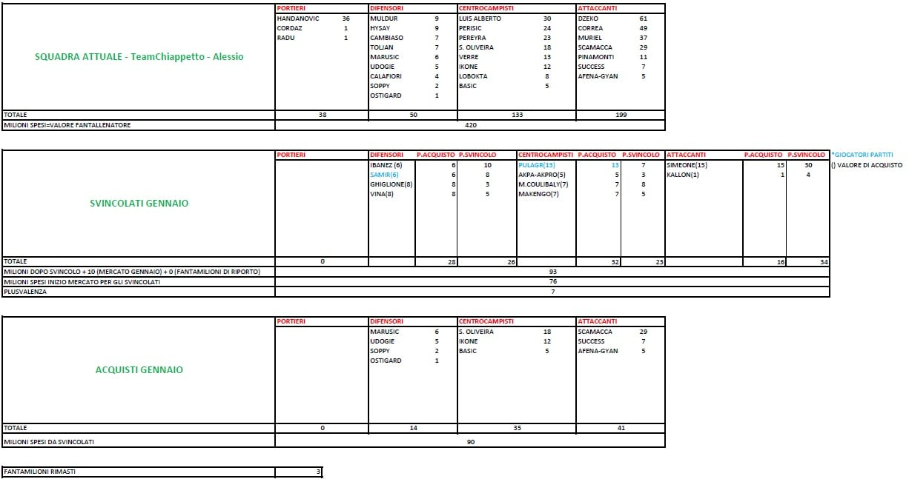
2021

ALFONSO
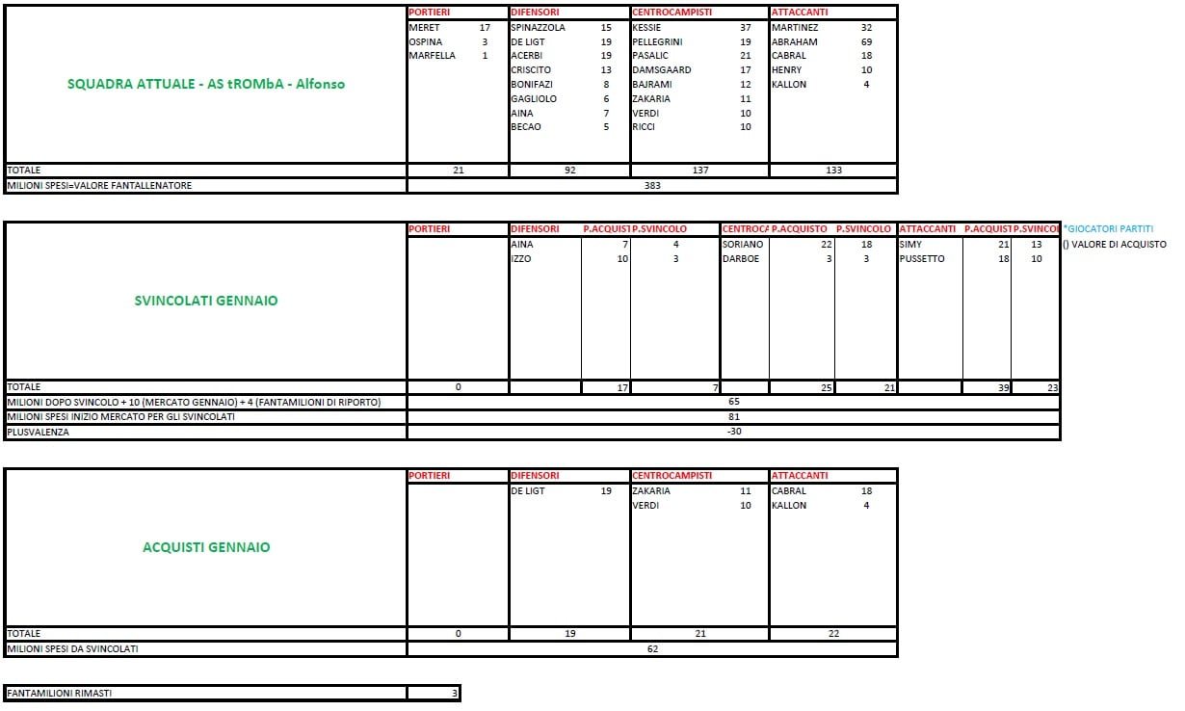
SQUADRA ATTUALE SENZA RICONFERME - AS tROMbA - Alfonso | PORTIERI |  | DIFENSORI |  | CENTROCAMPISTI |  | ATTACCANTI
 | maximiano | 10 | kim | 19 | pogba | 32 | muriel | 39 | ** SENZA RICONFERME
 | musso | 14 | valeri | 5 | koopmeiners | 11 | jovic | 35
 | alia | 1 | singo | 16 | lukic | 13 | raspadori | 24
 |  |  | parisi | 7 | basic | 5 | de luca | 1
 |  |  | bonucci | 15 | sabiri | 14 | satriano | 9
 |  |  | bradaric | 2 | pessina | 13 | bonazzoli | 13

TOTALE | 25 |  | 64 |  | 88 |  | 121
MILIONI SPESI=VALORE FANTALLENATORE | 298

RICONFERME (2-2-1) | DIFENSORI |  | CENTROCAMPISTI |  | ATTACCANTI |  |  | FANTAMILIONI ANNO PRECEDENTE
 | spinazzola | 15 | pellegrini | 19 | lautaro | 32 |  | 3
 | becao | 5 | pasalic | 21
 | 20 |  | 40 |  | 32 |  |  | FANTAMILIONI TOTALI DOPO RICONFERME
TOTALE | 92 |  |  |  |  |  |  | 311
MILIONI SPESI=VALORE FANTALLENATORE
 |  |  |  |  |  |  |  | FANTAMILIONI CORRENTI
 |  |  |  |  |  |  |  | 13
2022

2021

BRANDOL
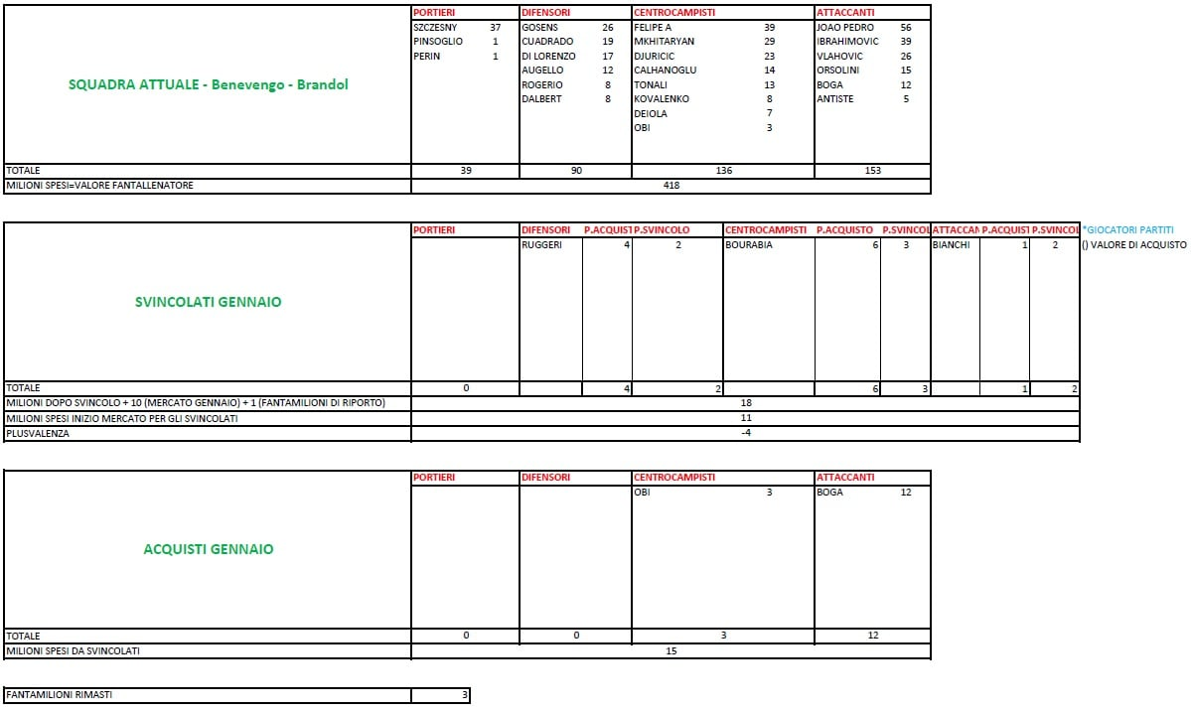
SQUADRA ATTUALE SENZA RICONFERME - Benevengo - Brandol | PORTIERI |  | DIFENSORI |  | CENTROCAMPISTI |  | ATTACCANTI
 | rui patricio | 25 | dodo | 12 | traore | 17 | berardi | 51 | ** NON INSERIRE RICONFERME
 | svilar | 1 | cambiaso | 11 | adli | 5 | dybala | 80
 | boer | 1 | djmsiti | 7 | sensi | 8 | sanabria | 20
 |  |  | florenzi | 5 | felipe anderson | 17 | boga | 8
 |  |  | lykogiannis | 4 | djuricic | 11 | rebic | 8
 |  |  | ebosele | 2 | ricci | 5

TOTALE | 27 |  | 41 |  | 63 |  | 167
MILIONI SPESI=VALORE FANTALLENATORE | 298

RICONFERME (2-2-1) | DIFENSORI |  | CENTROCAMPISTI |  | ATTACCANTI |  |  | FANTAMILIONI ANNO PRECEDENTE
 | gosens | 26 | calhanoglu | 14 | vlahovic | 26 |  | 3
 | cuadrado | 19 | tonali | 13
 | 45 |  | 27 |  | 26 |  |  | FANTAMILIONI TOTALI DOPO RICONFERME
TOTALE | 98 |  |  |  |  |  |  | 305
MILIONI SPESI=VALORE FANTALLENATORE
 |  |  |  |  |  |  |  | FANTAMILIONI CORRENTI
 |  |  |  |  |  |  |  | 7
2022

2021

ROBERTO
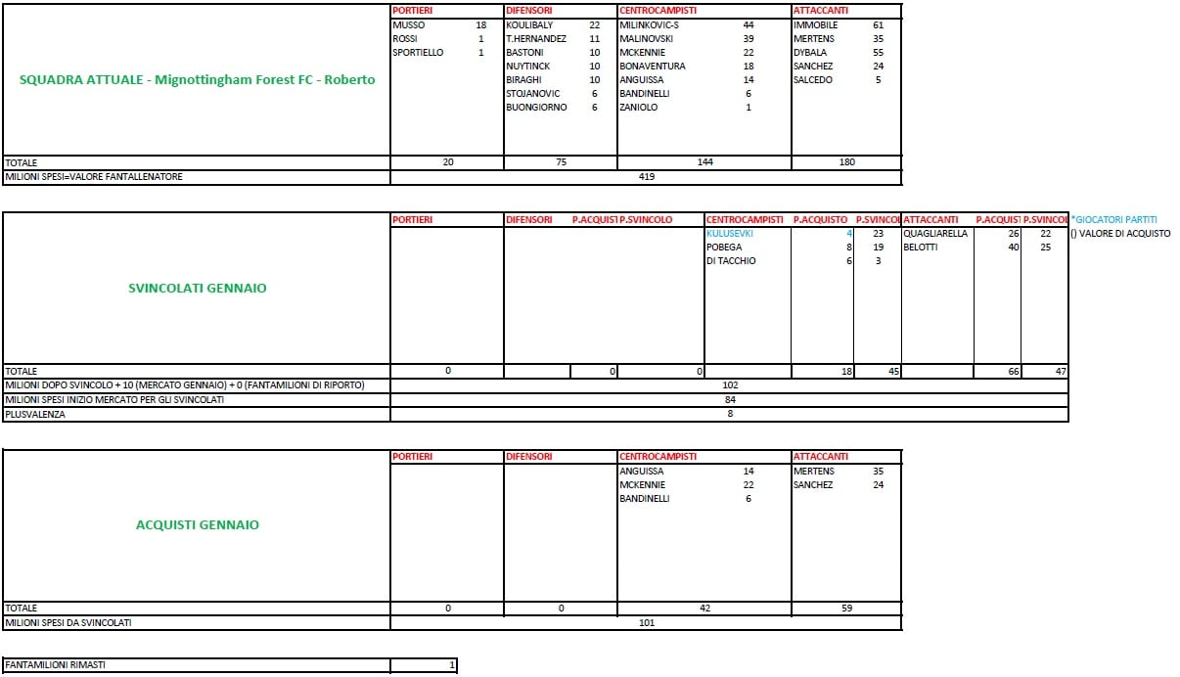
SQUADRA ATTUALE SENZA RICONFERME - Mignottingham Forest FC - Roberto | PORTIERI |  | DIFENSORI |  | CENTROCAMPISTI |  | ATTACCANTI
 | maignan | 36 | rrahmani | 18 | zurkowsky | 11 | giroud | 50 | ** NON INSERIRE RICONFERME
 | mirante | 1 | nyuntik | 5 | ederson | 10 | arnautovic | 40
 | tatarusanu | 1 | pellegrini | 4 | mhykitarian | 15 | simeone | 36
 |  |  | smalling | 17 | orsolini | 11 | colombo | 2
 |  |  | gatti | 3 | frattesi | 11

TOTALE | 38 |  | 47 |  | 58 |  | 128
MILIONI SPESI=VALORE FANTALLENATORE | 271

RICONFERME (2-2-1) | DIFENSORI |  | CENTROCAMPISTI |  | ATTACCANTI |  |  | FANTAMILIONI ANNO PRECEDENTE
 | theo hernandez | 11 | milinkovic | 44 | immobile | 61 |  | 1
 | bastoni | 10 | zaniolo | 1
 | 21 |  | 45 |  | 61 |  |  | FANTAMILIONI TOTALI DOPO RICONFERME
TOTALE | 127 |  |  |  |  |  |  | 274
MILIONI SPESI=VALORE FANTALLENATORE
 |  |  |  |  |  |  |  | FANTAMILIONI CORRENTI
 |  |  |  |  |  |  |  | 3
2022

2021

SIMONE
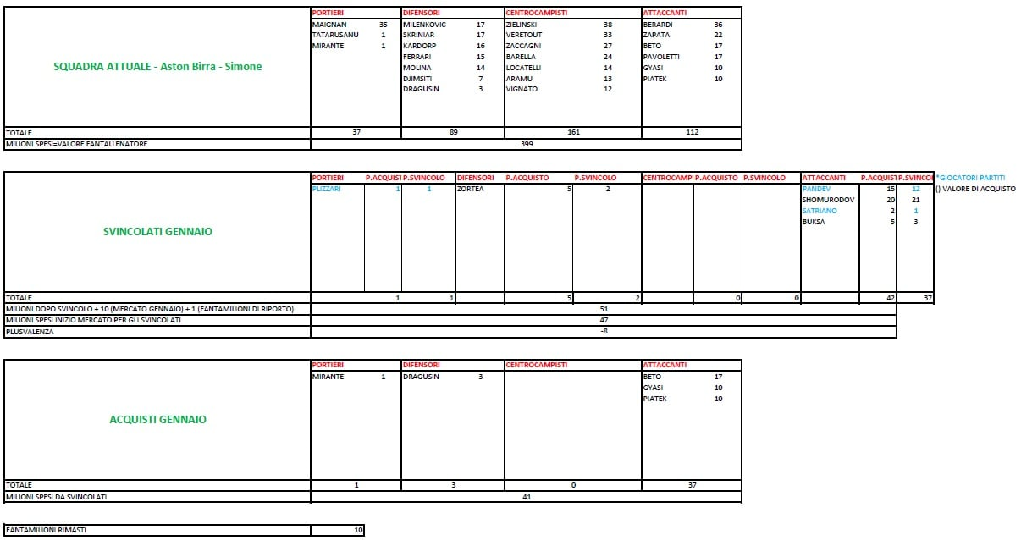
SQUADRA ATTUALE - Aston Birra - Simone | PORTIERI |  | DIFENSORI |  | CENTROCAMPISTI |  | ATTACCANTI
 | handanovic | 31 | ferrari | 8 | niko gonzalez | 27 | botheim | 7 | ** INSERIRE SULLE PRIME RIGHE LE RICONFERME E A SEGUIRE I NUOVI ACQUISTI
 | gollini | 13 | faraoni | 18 | de keteleare | 37 | caputo | 23
 | terraciano | 1 | mahele | 7 | thorstbet | 9 | verde | 15
 |  |  | bremer | 23 | valoti | 5 | dzeko | 22
 |  |  | di lorenzo | 18 | zyelinski | 22 | caprari | 22
 |  |  |  |  | strefezza | 11

TOTALE | 45 |  | 74 |  | 111 |  | 89
MILIONI SPESI=VALORE FANTALLENATORE | 319

RICONFERME (2-2-1) | DIFENSORI |  | CENTROCAMPISTI |  | ATTACCANTI |  |  | FANTAMILIONI ANNO PRECEDENTE
 | skriniar | 17 | zaccagni | 27 | zapata | 22 |  | 10
 |  |  | barella | 24
 | 17 |  | 51 |  | 22 |  |  | FANTAMILIONI TOTALI DOPO RICONFERME
TOTALE | 90 |  |  |  |  |  |  | 320
MILIONI SPESI=VALORE FANTALLENATORE
 |  |  |  |  |  |  |  | FANTAMILIONI CORRENTI
 |  |  |  |  |  |  |  | 1
2022

2021

